Readme
El dataset USA House Prices disponible en Kaggle proporciona información detallada sobre viviendas en Estados Unidos enfocándose en diversas características que pueden influir en el precio de venta de una propiedad. Este conjunto de datos es ampliamente utilizado para desarrollar modelos de predicción de precios de casas y para practicar técnicas avanzadas de regresión.
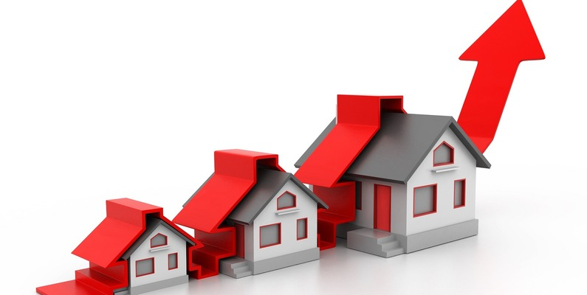

Date: La fecha en que se vendió la propiedad. Esta característica ayuda a comprender las tendencias temporales en los precios de las propiedades.
Price: El precio de venta de la propiedad en USD. Esta es la variable objetivo que buscamos predecir.
Bedrooms: El número de habitaciones en la propiedad. Generalmente, las propiedades con más habitaciones tienden a tener precios más altos.
Bathrooms: El número de baños en la propiedad. Similar a las habitaciones, más baños pueden aumentar el valor de una propiedad.
Sqft Living: El tamaño del área habitable en pies cuadrados. Áreas habitables más grandes suelen asociarse con valores de propiedad más altos.
Sqft Lot: El tamaño del terreno en pies cuadrados. Lotes más grandes pueden aumentar la deseabilidad y el valor de una propiedad.
Floors: El número de pisos en la propiedad. Las propiedades con múltiples pisos pueden ofrecer más espacio habitable y atractivo.
Waterfront: Un indicador binario (1 si la propiedad tiene vista al agua, 0 en caso contrario). Las propiedades con vista al agua suelen tener un mayor valor.
View: Un índice de 0 a 4 que indica la calidad de la vista de la propiedad. Mejores vistas probablemente aumenten el valor de la propiedad.
Condition: Un índice de 1 a 5 que califica la condición de la propiedad. Las propiedades en mejor estado suelen valer más.
Sqft Above: La superficie en pies cuadrados de la propiedad sobre el sótano. Esto puede ayudar a aislar la contribución de valor del espacio sobre el nivel del suelo.
Sqft Basement: La superficie en pies cuadrados del sótano. Los sótanos pueden agregar valor dependiendo de su utilidad.
Yr Built: El año en que se construyó la propiedad. Las propiedades más antiguas pueden tener valor histórico, mientras que las más nuevas pueden ofrecer comodidades modernas.
Yr Renovated: El año en que la propiedad fue renovada por última vez. Las renovaciones recientes pueden aumentar el atractivo y el valor de la propiedad.
Street: La dirección de la propiedad. Esta característica se puede utilizar para analizar tendencias de precios específicas por ubicación.
City: La ciudad donde se encuentra la propiedad. Diferentes ciudades tienen dinámicas de mercado distintas.
Statezip: El estado y el código postal de la propiedad. Esta característica proporciona un contexto regional para la propiedad.
Country: El país donde se encuentra la propiedad. Aunque este conjunto de datos se enfoca en propiedades en Estados Unidos, esta característica se incluye por completitud.

ACLARACIONES PROYECTO FINAL
Para la Base de datos principal:
Las columnas (Agregadas y con formato condicional) "Year renovated Analysis" y "Year Built Analysis" corresponden a un escenario en el que a mi, como analista de datos me interesa analizar aquellas casas que sobrepasen el precio de venta promedio, pero que hayan sido construidas y remodeladas en el periodo de 2008 en adelante. Esto se debe a la crisis que afectó al mercado inmobiliario Estadounidense durante aquellos años. En base a estas premisas podría elaborar un informe detectando cuales fueron las ciudades en las cuales estas casas fueron construidas o algún otro tipo de patron que me ayude a identificar una tendencia clara del mercado inmobiliario durante el periodo analizado.
Agregué segmentación de datos a los gráficos estáticos para volverlos dinámicos, también agregué segmentación de datos a las tablas dinámicas. En el Dashboard se podrán encontrar tanto gráficos estáticos como dinámicos.
Agregué nuevas preguntas y respuestas utilizando condicionales complejos, sumando un total de 10.
Modifiqué la estética general del proyecto utilizando distintos tonos de azul.
No utilicé funiones financieras porque no las necesitaba, en su lugar me dediqué exclusivamente a intentar abarcar todos los aspectos posibles en el análisis del período analizado y cómo las distintas variables intervenían en el proceso.
Desde ya muchas gracias.

Dashboard
USA HOUSE PRICES

 | may | jun | jul
Auburn | $ 360,126 | $ 340,166 | $ 391,612
Bellevue | $ 858,299 | $ 1,018,722 | $ 960,044
Black Diamond |  | $ 531,500 | $ 650,000
Bothell |  | $ 504,658 | $ 513,028
Burien | $ 411,410 | $ 496,925 | $ 456,500
Carnation | $ 1,240,000 | $ 508,139 | $ 745,000
Clyde Hill | $ 1,424,000 | $ 1,388,000 | $ 1,300,000
Covington | $ 949,300 | $ 346,164
Des Moines | $ 410,300 | $ 312,000 | $ 270,250
Duvall | $ 486,667 | $ 475,888 | $ 469,950
Enumclaw | $ 107,500 | $ 511,000 | $ 261,975
Fall City | $ 613,000 | $ 563,500
Federal Way | $ 310,908 | $ 294,629 | $ 313,185
Issaquah | $ 668,397 | $ 639,360 | $ 739,500
Kenmore | $ 459,800 | $ 519,800 | $ 607,500
Kent | $ 327,435 | $ 319,258 | $ 338,771
Kirkland | $ 684,768 | $ 808,057 | $ 732,354
Lake Forest Park | $ 490,000 | $ 510,089
Maple Valley | $ 356,863 | $ 376,861 | $ 365,631
Medina | $ 2,109,600 | $ 1,518,333 | $ 2,364,575
Mercer Island | $ 1,137,500 | $ 989,301 | $ 1,155,864
Newcastle | $ 679,487 | $ 773,011 | $ 666,667
Normandy Park | $ 602,500 | $ 1,309,500 | $ 455,000
North Bend | $ 411,608 | $ 497,688 | $ 530,245
Pacific | $ 220,000
Ravensdale | $ 712,000 | $ 792,500
Redmond | $ 769,150 | $ 692,607 | $ 785,121
Renton | $ 402,303 | $ 423,475 | $ 527,496
Sammamish | $ 734,500 | $ 773,208 | $ 733,497
SeaTac | $ 235,000 | $ 251,260
Seattle | $ 744,718 | $ 686,609 | $ 779,688
Shoreline | $ 555,219 | $ 383,304 | $ 443,294
Snoqualmie | $ 629,458 | $ 617,507 | $ 706,250
Tukwila | $ 2,110,000 | $ 263,321 | $ 275,000
Vashon | $ 475,000 | $ 519,000 | $ 395,000
Woodinville | $ 698,095 | $ 784,003 | $ 644,333
Yarrow Point |  | $ 84,350
Promedio de Precio por Mes
 | Total
may | $ 680,060
jun | $ 633,147
jul | $ 670,470

Precio por Mes y Número de Habitaciones
 | 4.0
jun | $ 447,001,868
may | $ 276,784,560
jul | $ 148,844,306

